Général
Nom de la société :
Nom de la personne qui remplit le questionnaire :
Adresse mail :

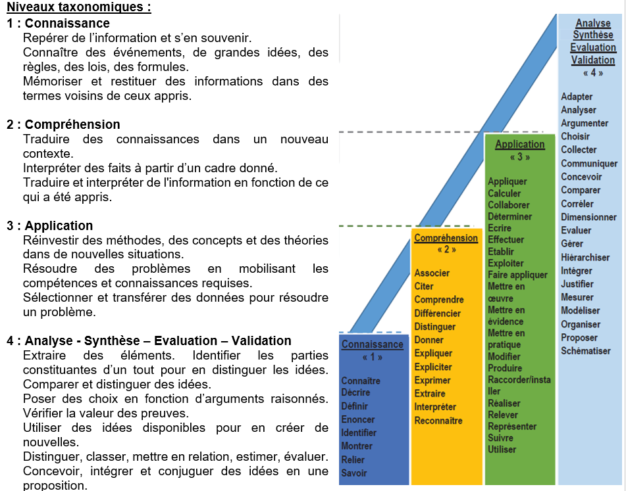
Compléter les niveaux de connaissances dans chaque onglet correspondant:
S1- Composant photonique
S2-Système photonique
S3-Métrologie
S4-Ingénerie
S5-Sécurité/Qualité
S6-Maintenance

Niveaux
1
2
3
4

